Taul1

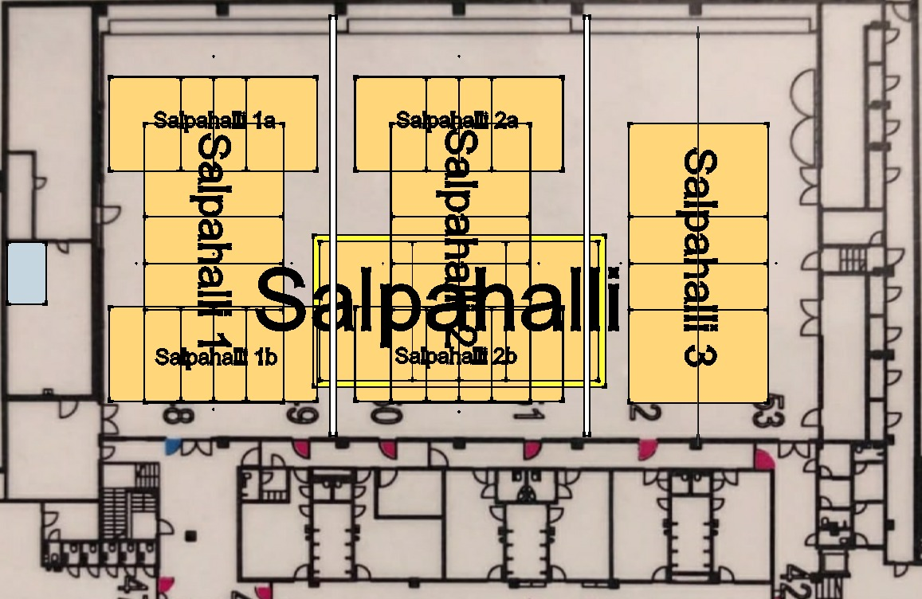
 | Ottelu 1 |  |  |  |  |  | 9.2.2023 Torneopalin kanssa esisyötetyt Salpahallin kentät.
 | Ottelu 2
 | Ottelu 3
 | Ottelu 4
 | Ottelu 5
 | Ottelu 6
 | Ottelu 7
 | Ottelu 8
 | Ottelu 9
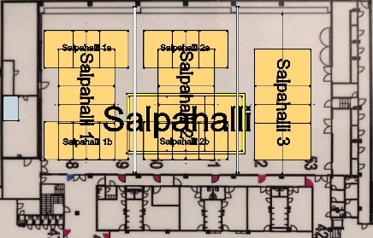
 | Ottelu 10
 | Ottelu 11
 | Ottelu 12
 | Ottelu 13
 | Ottelu 14
 | Ottelu 15
 | Ottelu 16

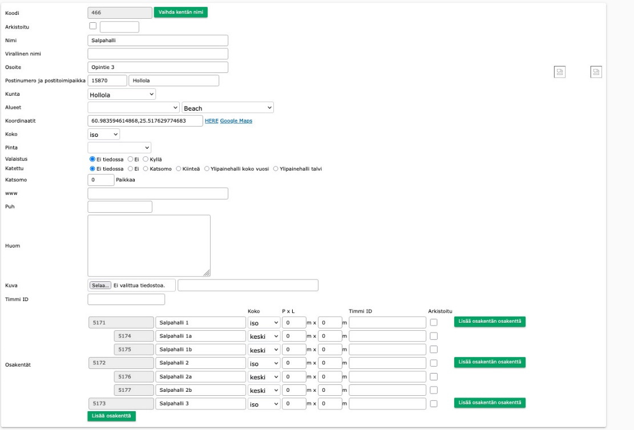
 | Salpahalli 1 |  | Salpahalli 2 |  | Salpahalli 3 | Salpahalli
10:00:00 | Salpahalli 1a | Salpahalli 1b | Salpahalli 2a | Salpahalli 2b

10:30:00

11:00:00

11:30:00

12:00:00

12:30:00

13:00:00

13:30:00

14:00:00

14:30:00

15:00:00

15:30:00

16:00:00

16:30:00

17:00:00

17:30:00

